A remplir par l'étudiant
Matériel recherché | module GSM / GPS

Mon choix s'est porté sur le module GSM / GPS "Shield GPS/GPRS/GSM TEL0097" car il répond a tous mes critères de recherche en étant le moins chère. Il possède également la plus grande documentation technique avec de nombreux codes exposants ses différentes fonctionnalités.
 | Image du produit | 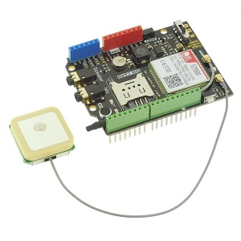 | 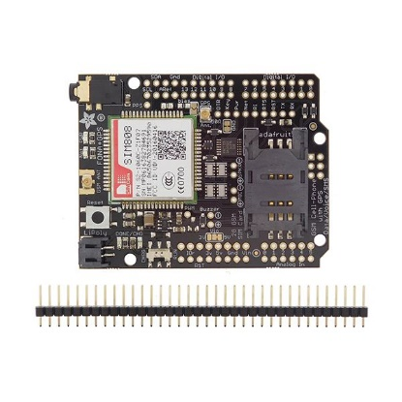 |  | Image à dimensionner dans le cadre
 | Désignation du produit | Shield GPS/GPRS/GSM TEL0097 | Shield GPS/GPRS/GSM Fona ADA2636 | Mini module GSM/GPRS + GPS
 | Fournisseur | gotronic.fr | gotronic.fr | yadom.fr
 | Référence fournisseur | 34978 | 35041 | 113990107
 | Prix TTC en €uro | 43.30 € | 58.95 € | 56.40 €
Critère de choix | Niveau d'exigence | Caractéristique technique | Caractéristique technique | Caractéristique technique | Caractéristique technique
Imposés par le cahier des charges ou par le technicien |  | Caractéristiques en lien avec les critères de choix
Compatibilité | carte Arduino Uno | carte Arduino Uno | carte Arduino Uno | carte Arduino Uno
Alimentation | 7 à 12 V via Arduino | 7 à 12 V via Arduino | 7 à 12 V via Arduino | 3,4 à 4,4 V
Compatibilité réseau | quadri-bande : réseau 2G | 850/900/1800/1900 MHz (réseau 2G) | 850/900/1800/1900 MHz (réseau 2G) | 850/900/1800/1900MHz (réseau 2G)
Température de service | - 10 à 50 °C | -40 à 85 °C | non communiqué | non communiqué
Dimension | compact | 69 x 54 mm | 51 x 23 x 8 mm | 27 mm x 46 mm x 7 mm
GPS classe | 12/10 | 12/10 | 12/10 | 12/10
Précision GPS | < 2,5 m | < 2,5 m | < 2,5 m | < 2,5 m

En exemple
Matériel recherché | Capteur de température

 | Image du produit | 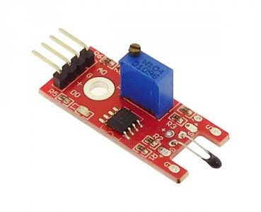 | 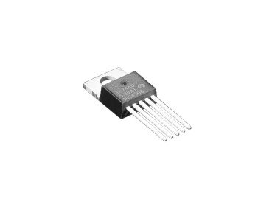 |  | Image à dimensionner dans le cadre
 | Désignation du produit | Module à thermistance ST017 | Capteur de température I2C | Capteur de température, RS PRO
 | Fournisseur | gotronic.fr | gotronic.fr | rs-online.com
 | Référence fournisseur | 35198 | 36512 | 813-840
 | Prix TTC en €uro | 2.50 € | 3.55 € | 43.22 €
Critère de choix | Niveau d'exigence | Caractéristique technique | Caractéristique technique | Caractéristique technique | Caractéristique technique
Imposés par le cahier des charges ou par le technicien |  | Caractéristiques en lien avec les critères de choix
Plage de température | -10°C / 50°C | -55°C / +125° | 0°C / 125°C | -10°C / 60°C
Tension d'alimentation | 5 V | 5 V | 2,7 V à 5,5 V | NC
Indice de protection | 0 0 | 0 0 | 0 0 | 6 7
Signal à traiter | Analogique | Analogique / Digital | I2C | Analogique
Précision | 0,5°C | 0,5°C | 3°C | 0,5°C

